Памятка
Выгружаем отчет УСЗ - Управление зонами пикинга
Удаляем старые даты(+ 2 дня вперед, из-за запуска заказов ВПМ на 2 дня вперед)
Удаляем все ячейки кроме ВРВ( BPB-09, BPB-10 так же удаляем)
Вставляем получившийся отчет во вкладу "Вставить отчет"

Выделяем все артикула в столбце Е, и в Excel переходим на вкладку "Данные"

Нажимаем Дополнительно

В появивщемся окне, выставляем данные как на скрине. | 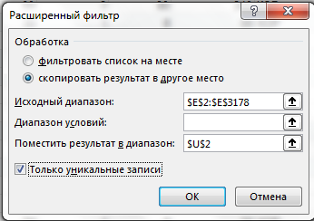

Теперь в столбце U появились недублированные артикула. Копируем их.
Переходим на вкладку "ABC" и вставляем в столбец "Артикула". | ВАЖНО. Лучше предварительно очистить столбец артикула.

В столбце заказы, ставим сортировку по убыванию. | 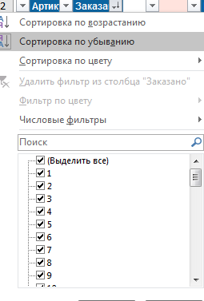

Теперь пропишем в ячейку E3 формулу =D3
В ячейку E4 пишем формулу =D4+E3 и протягиваем формулу до конца.

Столбец "Группа" показывает к какой категории АВС должен относится товар.
Столбец "Зона отбора" показывает категорию АВС на данный момент.
Столбец переместить показывает, нужно ли перемещать артикул.

